상품제안서
불스원 밸런스온 베타젤 시트 핏 L (기능성 사무실 운전 쿠션 방석) | 상품코드: F28009

 |  |  |  |  |  |  | 02-412-0044 | www.easy1.co.kr
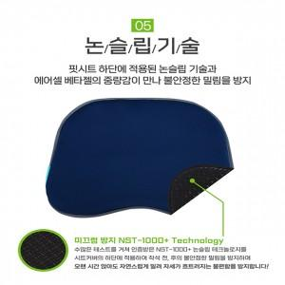

【상세/제작정보】

【인쇄/포장옵션】 | / 포장불가능

【공급단가】 | 수량 | 20~ | 50~ | 100~ | 300~ | 500~
*VAT별도 | 단가 | 26,400원 | 25,960원 | 25,300원 | 24,860원 | 24,200원

【상품 URL】 | https://dev.easy1.co.kr:443/src/goods_detail.php?gdno=28009

